policy
Block汇总 |  |  | 配置 |  |  |  |  |  |  |  |  |  |  |  | 总体概率 |  |  |  |  |  |  |  |  |  | 单体概率
类型 | 特点 | Block数量 | level | 1-1 | 2-4 | 5-7 | 8-19 | 20-25 | 26-31 | 32-34 | 35-36 | 37-42 | 43-48 | Sum | 1-1 | 2-4 | 5-7 | 8-19 | 20-25 | 26-31 | 32-34 | 35-36 | 37-42 | 43-48 | 1-1 | 2-4 | 5-7 | 8-19 | 20-25 | 26-31 | 32-34 | 35-36 | 37-42 | 43-48
1-1 | 1点 | 1 | 1 | 10 | 5 | 15 | 15 | 0 | 0 | 0 | 0 | 0 | 0 | 45 | 22% | 11% | 33% | 33% | 0% | 0% | 0% | 0% | 0% | 0% | 22% | 4% | 3% | 3% | 0% | 0% | 0% | 0% | 0% | 0%
2-4 | 4点长条 | 3 | 2 | 10 | 7 | 15 | 35 | 0 | 0 | 0 | 0 | 0 | 0 | 67 | 15% | 10% | 22% | 52% | 0% | 0% | 0% | 0% | 0% | 0% | 15% | 3% | 2% | 4% | 0% | 0% | 0% | 0% | 0% | 0%
5-7 | 4点2型 | 3 | 3 | 10 | 9 | 15 | 30 | 10 | 0 | 0 | 0 | 0 | 0 | 74 | 14% | 12% | 20% | 41% | 14% | 0% | 0% | 0% | 0% | 0% | 14% | 4% | 2% | 3% | 2% | 0% | 0% | 0% | 0% | 0%
8-19 | 4点7型 | 12 | 4 | 10 | 10 | 20 | 40 | 10 | 2 | 0 | 0 | 0 | 0 | 92 | 11% | 11% | 22% | 43% | 11% | 2% | 0% | 0% | 0% | 0% | 11% | 4% | 2% | 4% | 2% | 0% | 0% | 0% | 0% | 0%
20-25 | 4点U型 | 6 | 5 | 10 | 10 | 20 | 40 | 20 | 2 | 0 | 0 | 0 | 0 | 102 | 10% | 10% | 20% | 39% | 20% | 2% | 0% | 0% | 0% | 0% | 10% | 3% | 2% | 3% | 3% | 0% | 0% | 0% | 0% | 0%
26-31 | 5点块状 | 6 | 6 | 10 | 10 | 20 | 40 | 20 | 4 | 0 | 0 | 0 | 0 | 104 | 10% | 10% | 19% | 38% | 19% | 4% | 0% | 0% | 0% | 0% | 10% | 3% | 2% | 3% | 3% | 1% | 0% | 0% | 0% | 0%
32-34 | 5点梅花 | 3 | 7 | 10 | 10 | 20 | 40 | 20 | 6 | 0 | 0 | 0 | 0 | 106 | 9% | 9% | 19% | 38% | 19% | 6% | 0% | 0% | 0% | 0% | 9% | 3% | 2% | 3% | 3% | 1% | 0% | 0% | 0% | 0%
35-36 | 4点3页草 | 2 | 8 | 10 | 10 | 20 | 40 | 20 | 8 | 0 | 0 | 0 | 0 | 108 | 9% | 9% | 19% | 37% | 19% | 7% | 0% | 0% | 0% | 0% | 9% | 3% | 2% | 3% | 3% | 1% | 0% | 0% | 0% | 0%
37-42 | 5点权杖 | 6 | 9 | 10 | 10 | 20 | 40 | 20 | 10 | 0 | 0 | 0 | 2 | 110 | 9% | 9% | 18% | 36% | 18% | 9% | 0% | 0% | 0% | 2% | 9% | 3% | 2% | 3% | 3% | 2% | 0% | 0% | 0% | 0%
43-48 | 5点U型 | 6 | 10 | 11 | 11 | 20 | 40 | 20 | 10 | 2 | 0 | 0 | 0 | 112 | 10% | 10% | 18% | 36% | 18% | 9% | 2% | 0% | 0% | 0% | 10% | 3% | 1% | 3% | 3% | 1% | 0% | 0% | 0% | 0%
 |  |  | 11 | 11 | 11 | 20 | 40 | 20 | 10 | 4 | 0 | 0 | 0 | 112 | 10% | 10% | 18% | 36% | 18% | 9% | 4% | 0% | 0% | 0% | 10% | 3% | 1% | 3% | 3% | 1% | 1% | 0% | 0% | 0%
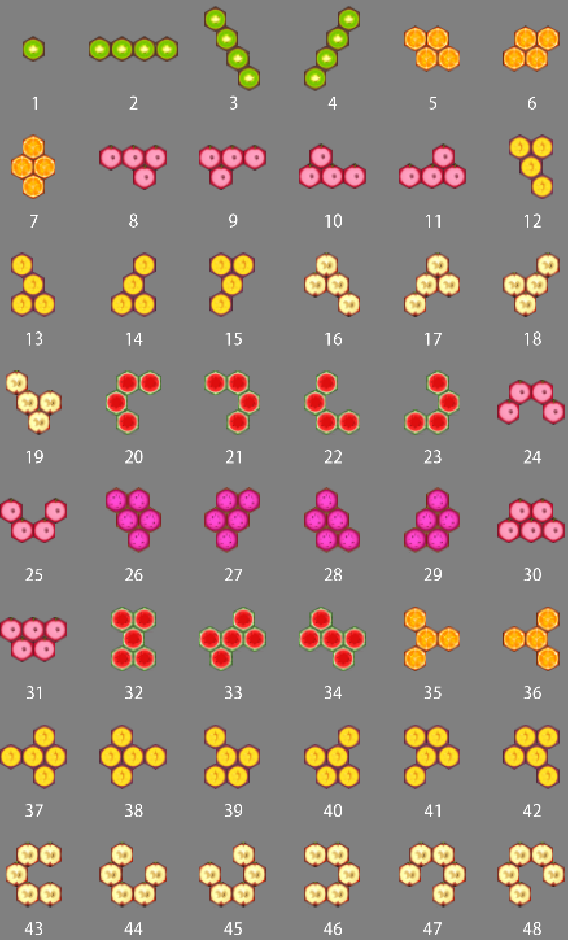
 |  |  | 12 | 11 | 11 | 20 | 40 | 20 | 10 | 6 | 0 | 0 | 0 | 112 | 10% | 10% | 18% | 36% | 18% | 9% | 5% | 0% | 0% | 0% | 10% | 3% | 1% | 3% | 3% | 1% | 1% | 0% | 0% | 0%
 |  |  | 13 | 11 | 11 | 20 | 40 | 20 | 10 | 8 | 0 | 0 | 0 | 112 | 10% | 10% | 18% | 36% | 18% | 9% | 7% | 0% | 0% | 0% | 10% | 3% | 1% | 3% | 3% | 1% | 1% | 0% | 0% | 0%
 |  |  | 14 | 11 | 11 | 20 | 40 | 20 | 10 | 10 | 0 | 0 | 0 | 112 | 10% | 10% | 18% | 36% | 18% | 9% | 9% | 0% | 0% | 0% | 10% | 3% | 1% | 3% | 3% | 1% | 1% | 0% | 0% | 0%
 |  |  | 15 | 11 | 11 | 20 | 40 | 20 | 10 | 10 | 2 | 0 | 0 | 112 | 10% | 10% | 18% | 36% | 18% | 9% | 9% | 2% | 0% | 0% | 10% | 3% | 1% | 3% | 3% | 1% | 1% | 1% | 0% | 0%
 |  |  | 16 | 11 | 11 | 20 | 40 | 20 | 10 | 10 | 4 | 0 | 0 | 112 | 10% | 10% | 18% | 36% | 18% | 9% | 9% | 4% | 0% | 0% | 10% | 3% | 1% | 3% | 3% | 1% | 1% | 2% | 0% | 0%
 |  |  | 17 | 11 | 11 | 20 | 40 | 20 | 10 | 10 | 6 | 0 | 0 | 112 | 10% | 10% | 18% | 36% | 18% | 9% | 9% | 5% | 0% | 0% | 10% | 3% | 1% | 3% | 3% | 1% | 1% | 3% | 0% | 0%
 |  |  | 18 | 11 | 11 | 20 | 40 | 20 | 10 | 10 | 8 | 0 | 0 | 112 | 10% | 10% | 18% | 36% | 18% | 9% | 9% | 7% | 0% | 0% | 10% | 3% | 1% | 3% | 3% | 1% | 1% | 4% | 0% | 0%
 |  |  | 19 | 11 | 11 | 20 | 40 | 20 | 10 | 10 | 10 | 0 | 0 | 112 | 10% | 10% | 18% | 36% | 18% | 9% | 9% | 9% | 0% | 0% | 10% | 3% | 1% | 3% | 3% | 1% | 1% | 4% | 0% | 0%
 |  |  | 20 | 11 | 11 | 20 | 40 | 20 | 10 | 10 | 10 | 2 | 0 | 112 | 10% | 10% | 18% | 36% | 18% | 9% | 9% | 9% | 2% | 0% | 10% | 3% | 1% | 3% | 3% | 1% | 1% | 4% | 0% | 0%
 |  |  | 21 | 11 | 11 | 20 | 40 | 20 | 10 | 10 | 10 | 4 | 0 | 112 | 10% | 10% | 18% | 36% | 18% | 9% | 9% | 9% | 4% | 0% | 10% | 3% | 1% | 3% | 3% | 1% | 1% | 4% | 1% | 0%
 |  |  | 22 | 11 | 11 | 20 | 40 | 20 | 10 | 10 | 10 | 6 | 0 | 112 | 10% | 10% | 18% | 36% | 18% | 9% | 9% | 9% | 5% | 0% | 10% | 3% | 1% | 3% | 3% | 1% | 1% | 4% | 1% | 0%
 |  |  | 23 | 11 | 11 | 20 | 40 | 20 | 10 | 10 | 10 | 8 | 0 | 112 | 10% | 10% | 18% | 36% | 18% | 9% | 9% | 9% | 7% | 0% | 10% | 3% | 1% | 3% | 3% | 1% | 1% | 4% | 1% | 0%
 |  |  | 24 | 11 | 11 | 20 | 40 | 20 | 10 | 10 | 10 | 10 | 0 | 112 | 10% | 10% | 18% | 36% | 18% | 9% | 9% | 9% | 9% | 0% | 10% | 3% | 1% | 3% | 3% | 1% | 1% | 4% | 1% | 0%
 |  |  | 25 | 11 | 11 | 20 | 40 | 20 | 10 | 10 | 10 | 10 | 2 | 112 | 10% | 10% | 18% | 36% | 18% | 9% | 9% | 9% | 9% | 2% | 10% | 3% | 1% | 3% | 3% | 1% | 1% | 4% | 1% | 0%
 |  |  | 26 | 11 | 11 | 20 | 40 | 20 | 10 | 10 | 10 | 10 | 4 | 112 | 10% | 10% | 18% | 36% | 18% | 9% | 9% | 9% | 9% | 4% | 10% | 3% | 1% | 3% | 3% | 1% | 1% | 4% | 1% | 1%
 |  |  | 27 | 11 | 11 | 20 | 40 | 20 | 10 | 10 | 10 | 10 | 6 | 112 | 10% | 10% | 18% | 36% | 18% | 9% | 9% | 9% | 9% | 5% | 10% | 3% | 1% | 3% | 3% | 1% | 1% | 4% | 1% | 1%
 |  |  | 28 | 11 | 11 | 20 | 40 | 20 | 10 | 10 | 10 | 10 | 8 | 112 | 10% | 10% | 18% | 36% | 18% | 9% | 9% | 9% | 9% | 7% | 10% | 3% | 1% | 3% | 3% | 1% | 1% | 4% | 1% | 1%
 |  |  | 29 | 11 | 11 | 20 | 40 | 20 | 10 | 10 | 10 | 10 | 10 | 112 | 10% | 10% | 18% | 36% | 18% | 9% | 9% | 9% | 9% | 9% | 10% | 3% | 1% | 3% | 3% | 1% | 1% | 4% | 1% | 1%

